Sheet2
AUGSTUMS: 46 CM IZMĒRI: 230×45 CM SVARS: 500 KG | 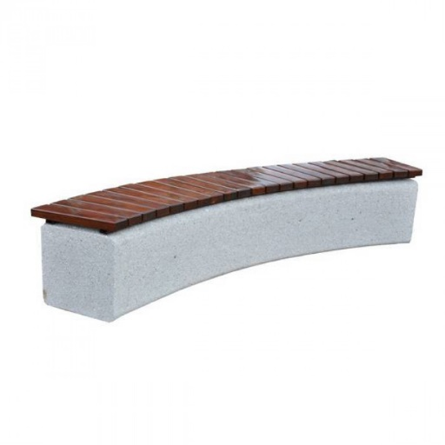 | 495 | 4 | 1980

AUGSTUMS: 42 CM IZMĒRI: 200×40 CM SĒDVIRSMAS AUGSTUMS: 42 CM SVARS: 340 KG | 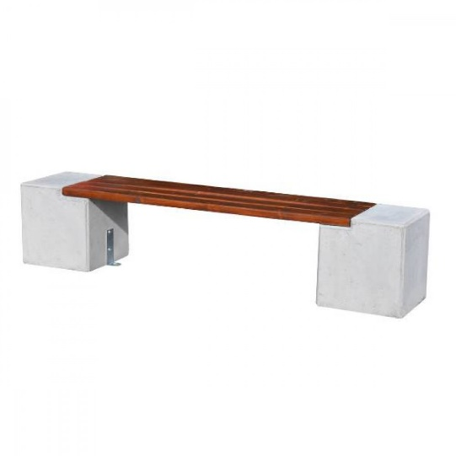 | 370 | 6 | 2220

AUGSTUMS: 40 CM IZMĒRI: 230×40 CM SVARS 450 KG | 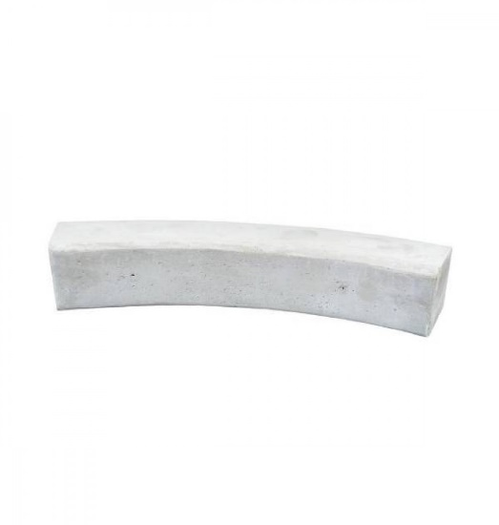 | 295 | 6 | 1770 | NO 8 SOLIŅIEM IR IESPĒJAMS IZVEIDOT APLI AR DIAMETRU 6 METRI.
AUGSTUMS: 46 CM IZMĒRI: 130×46 CM SĒDVIRSMAS AUGSTUMS: 46 CM SVARS: 500 KG | 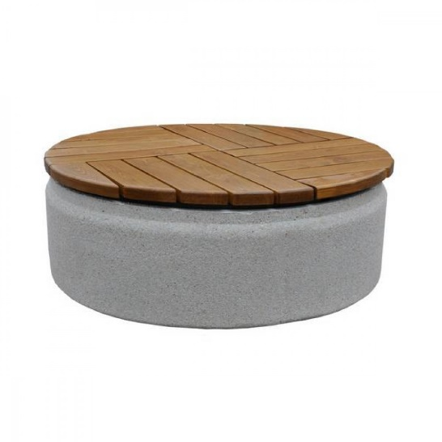 | 650 | 4 | 2600
 |  |  |  | 8570

